상품제안서
에코너-S2 휴대용 LED 미러 체중계 | 상품코드: F18693

 |  |  |  |  |  |  | 02-412-0044 | www.easy1.co.kr
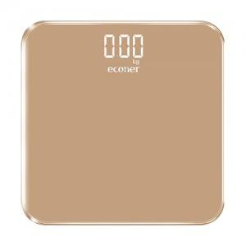

【상세/제작정보】 | <p>&nbsp;</p><p><b><span style="background-color: rgb(255, 255, 255); color: rgb(17, 17, 17); font-family: &quot;Malgun Gothic&quot;, &quot;맑은 고딕&quot;, sans-serif; font-size: 14pt;">* 배송비- 10개 한박스 4000원(VAT별도)</span><span style="background-color: rgb(255, 255, 255); color: rgb(17, 17, 17); font-family: &quot;Malgun Gothic&quot;, &quot;맑은 고딕&quot;, sans-serif; font-size: 14pt;">&nbsp;</span></b>&nbsp;</p>

【인쇄/포장옵션】 | 실크, 레이저 / 포장지포장

【공급단가】 | 수량 | 100~ | 300~ | 500~ | 1,000~ | 3,000~
*VAT별도 | 단가 | 13,000원 | 12,800원 | 12,500원 | 12,000원 | 11,500원

【상품 URL】 | http://www.easy1.co.kr/src/goods_detail.php?gdno=18693

